Sheet1
 |  | PT. Solusi Edukasi Gemilang
 |  | 18 Office Park Building, 21th floor Unit C, Jl. TB. Simatupang No. 18, Kec. Pasar Minggu, Jakarta Selatan, Indonesia.
 |  | management@compasspubindonesia.com

Nomor |  | QU1030525
Tanggal |  | 2025-05-05
Perihal |  | Penawaran Harga

Kepada
Yth.
Mrs. Mei Tri Listari, S.Pd.i, M.Pd
SD IT Al Fityan School Bogor
office@alfityanbogor.sch.id
081380515414
Jl. Kp. Cipicung Desa Mekarsari Kab. Bogor

Dengan hormat,
kami tampilkan Daftar Harga terbaru untuk beberapa judul buku/barang sebagai berikut:

No. | Nama Barang |  | ISBN | Harga Net (Rp.)
Native School Visit
1 | Native School Visit |  | - | Rp45,000.00

Syarat Penawaran
1. Cara Pembayaran :
Pembayaran dapat dilakukan dengan transfer via
BCA - PT Solusi Edukasi Gemilang : 4685015898
2. Tidak berlaku sistem RETUR
3. Native School Visit untuk 1x pertemuan per 2 jam pelajaran, dibayarkan setiap bulan.
4. Berlaku untuk 1 tahun ajaran 2025 / 2026.

Mohon segera konfirmasi apakah anda akan melakukan pemesanan pada judul buku/barang diatas.
Dengan senang hati kami akan menghubungi anda jika diperlukan informasi lebih lanjut terkait pemesanan.
Jika anda setuju, silakan ajukan judul buku/barang dan jumlah yang hendak dipesan.

Terima kasih atas perhatian dan kepercayaan anda.


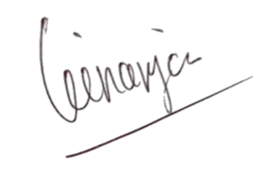
Hormat kami, |  |  |  |  | Disetujui oleh,

Angga Ginanjar |  |  |  |  | Mrs. Mei Tri Listari, S.Pd.i, M.Pd
Country Manager - PT Solusi Edukasi Gemilang |  |  |  |  | SD IT Al Fityan School Bogor

